Gniazda IP44
JUNG GNIAZDA HERMETYCZNE Z BOLCEM - ZESTAWY DO RAMEK W SERIACH |  |  |  |  |  |  | JUNG Polska Sp. z o.o.
 |  |  |  |  |  |  | Al. Jana Pawła II 80
SERIA LS990 |  |  |  |  |  |  | 00-175 Warszawa
Biały | Krem | Jasny Szary | Czarny | Stal | Aluminium | Ciemne Aluminum | NIP: 1132995167
LS990KLWW | LS990KL | LS990BFKLLG | LS990KLSW | ES2990KL | AL2990KL | AL2990KLD | zamowienia@jung-polska.pl
1521FEINS | 1521FEINS | 1521FEINS | 1521FEINS | 1521FEINS | 1521FEINS | 1521FEINS
5121FBFKIWWPL-1 | 5121FBFKIPL-1 | 5121FBFKISGPL-1 | 5121FBFKISWPL-1 | 5121FBFKISGPL-1 | 5121FBFKISGPL-1 | 5121FBFKISGPL-1
551WU | 551WU | 551WU | 551WU | 551WU | 551WU | 551WU

Antracyt | Chrom | Złoty | Złoto 24-karatowe | Mosiądz klasyczny | Mosiądz antyczny
AL2990KLAN | GCR2990KL | GO2990KL | LS990KLGGO | ME2990KLC | ME2990KLAT
1521FEINS | 1521FEINS | 1521FEINS | 1521FEINS | 1521FEINS | 1521FEINS
5121FBFKISWPL-1 | 5121FBFKISGPL-1 | 5121FBFKISWPL-1 | 5121FBFKISWPL-1 | 5121FBFKIBRPL-1 | 5121FBFKIBRPL-1
551WU | 551WU | 551WU | 551WU | 551WU | 551WU

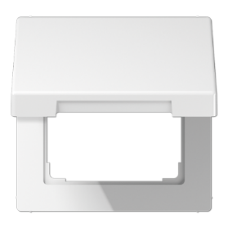
 | Mechanizm gniazda | Ramka z klapką | Plakietka | Uszczelka | Ramka

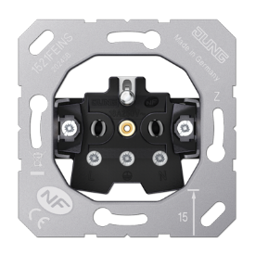

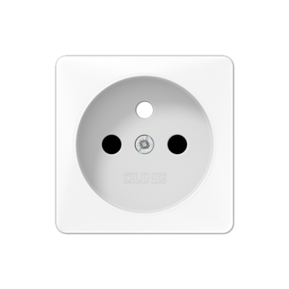
Gniazdo ze śrubą
1521FEINS
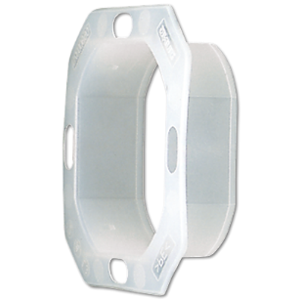
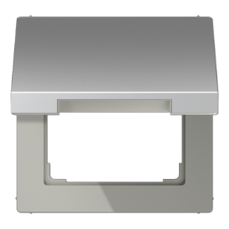
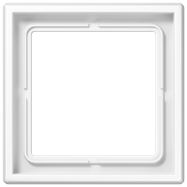

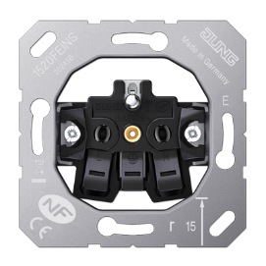

Gniazdo z zaciskiem
1520FEINS

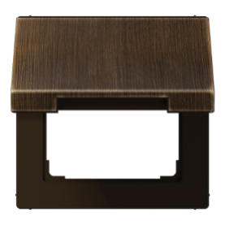

SERIA A500/ACREATION/AFLOW
Biały SCHUKO | Krem SCHUKO | Czarne SCHUKO | Aluminium SCHUKO | Szampańskie SCHUKO | Mokka SCHUKO | Antracyt mat. SCHUKO
A1520KIKLWW | A1520KIKL | A1520KIKLWW | A1520BFKIKLAL | A1520BFKIKLCH | A1520BFKIKLMO | A1520BFKIKLANM
551WU | 551WU | 551WU | 551WU | 551WU | 551WU | 551WU

SERIA CD500
Biały | Krem | Brązowy | Szary | Zielony | Jasny Szary | Pomarańczowy | Czarny
CD590KLWW | CD590KL | CD590KLBR | CD590KLGR | CD590KLGN | CD590KLLG | CD590KLO | CD590KLSW
1521FEINS | 1521FEINS | 1521FEINS | 1521FEINS | 1521FEINS | 1521FEINS | 1521FEINS | 1521FEINS
CD1521FKIWWPL-1 | CD1521FKIPL-1 | CD1521FKIBRPL-1 | CD1521FKIGRPL-1 | CD1521FKIGNPL-1 | CD1521FKILGPL-1 | CD1521FKILOPL-1 | CD1521FKISWPL-1
551WU | 551WU | 551WU | 551WU | 551WU | 551WU | 551WU | 551WU

SERIA SL500 |  | (do ramki srebrnej) |  | SERIA ECOPROFI
Biały | Złoty Brąz | Czarny |  | Biały | Krem
SL590KLWW | SL590KLGB | SL590KLSW |  | AS1521KIKLWW | AS1521KIKL
SL521FKIWW | SL521FKIGB | SL521FKISW |  | 551WU | 551WU
551WU | 551WU | 551WU

